变化点
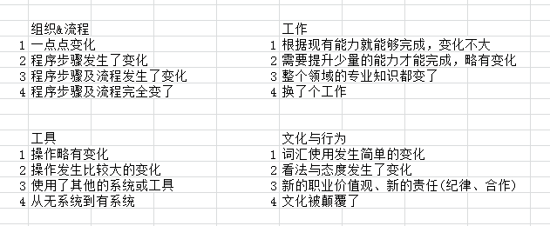
 | YFPO Triangle Project Change Management 变革管理
No. | Change Description | Raised Date | Raised By | Organization & Process | Job | Tool | Culture & Behavior | Score | Priority | Organization & Process | Job | Tool | Culture & Behavior | Score | Module | BBP Number | Responsible Person | Due Date | Status | Comments
1 | 针对计划订单的零件反冲功能不启用 |  |  |  |  |  |  |  | low

